1
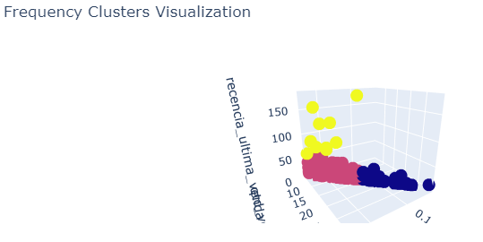
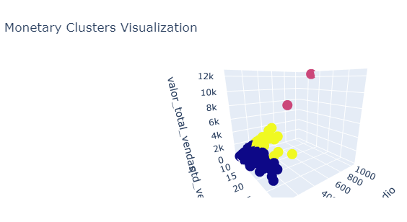
cliente | cluster_valor | cluster_frequencia
C001 | Baixo Valor | Alta Frequência | Cluster Valor: | Cluster Frequência:
C002 | Médio Valor | Baixa FrequÊncia
C003 | Médio Valor | Média Frequência
C004 | Médio Valor | Alta Frequência
C005 | Baixo Valor | Alta Frequência
C006 | Baixo Valor | Média Frequência
C007 | Baixo Valor | Média Frequência
C008 | Baixo Valor | Alta Frequência
C009 | Baixo Valor | Alta Frequência
C010 | Baixo Valor | Alta Frequência
C011 | Médio Valor | Média Frequência
C012 | Baixo Valor | Alta Frequência
C013 | Baixo Valor | Média Frequência
C014 | Médio Valor | Baixa FrequÊncia
C015 | Baixo Valor | Alta Frequência
C016 | Baixo Valor | Média Frequência
C017 | Baixo Valor | Alta Frequência
C018 | Baixo Valor | Média Frequência | Eixo X = Quantidade de Vendas / Eixo Y = Ticket Médio / Eixo Z = Valor total gasto | Eixo X = Quantidade de Vendas / Eixo Y = Frequência vendas / Eixo Z = Recência última venda
C019 | Baixo Valor | Alta Frequência | Alto valor = vermelho / Médio Valor = amarelo / Baixo valor = azul | Alta frequência = azul / Média frequência = vermelho / Baixa frequência = amarelo
C020 | Baixo Valor | Média Frequência | Profile | Profile
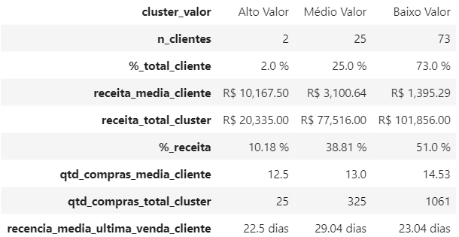
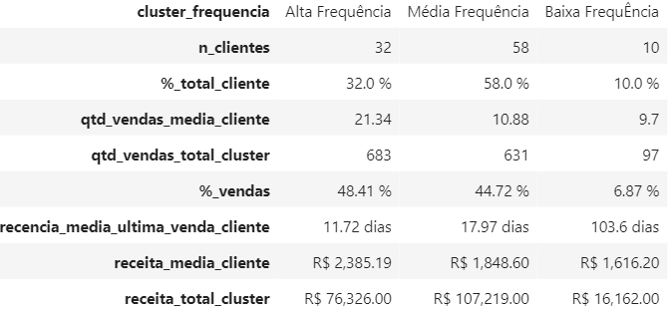
C021 | Baixo Valor | Alta Frequência
C022 | Baixo Valor | Média Frequência
C023 | Baixo Valor | Média Frequência
C024 | Baixo Valor | Média Frequência
C025 | Baixo Valor | Média Frequência
C026 | Baixo Valor | Alta Frequência
C027 | Baixo Valor | Média Frequência
C028 | Baixo Valor | Baixa FrequÊncia
C029 | Baixo Valor | Média Frequência
C030 | Baixo Valor | Média Frequência
C031 | Baixo Valor | Baixa FrequÊncia
C032 | Baixo Valor | Média Frequência
C033 | Baixo Valor | Média Frequência
C034 | Baixo Valor | Alta Frequência
C035 | Baixo Valor | Média Frequência
C036 | Baixo Valor | Alta Frequência
C037 | Baixo Valor | Média Frequência
C038 | Baixo Valor | Média Frequência
C039 | Baixo Valor | Média Frequência
C040 | Baixo Valor | Baixa FrequÊncia
C041 | Baixo Valor | Alta Frequência
C042 | Baixo Valor | Média Frequência
C043 | Baixo Valor | Baixa FrequÊncia
C044 | Baixo Valor | Alta Frequência
C045 | Médio Valor | Alta Frequência
C046 | Baixo Valor | Média Frequência
C047 | Baixo Valor | Baixa FrequÊncia
C048 | Baixo Valor | Alta Frequência
C049 | Médio Valor | Média Frequência
C050 | Médio Valor | Alta Frequência
C051 | Médio Valor | Média Frequência
C052 | Baixo Valor | Média Frequência
C053 | Baixo Valor | Média Frequência
C054 | Médio Valor | Média Frequência
C055 | Baixo Valor | Alta Frequência
C056 | Baixo Valor | Média Frequência
C057 | Baixo Valor | Média Frequência
C058 | Médio Valor | Média Frequência
C059 | Baixo Valor | Média Frequência
C060 | Médio Valor | Média Frequência
C061 | Baixo Valor | Média Frequência
C062 | Baixo Valor | Média Frequência
C063 | Baixo Valor | Baixa FrequÊncia
C064 | Baixo Valor | Média Frequência
C065 | Baixo Valor | Média Frequência
C066 | Baixo Valor | Média Frequência
C067 | Baixo Valor | Alta Frequência
C068 | Baixo Valor | Média Frequência
C069 | Alto Valor | Média Frequência
C070 | Baixo Valor | Média Frequência
C071 | Baixo Valor | Baixa FrequÊncia
C072 | Médio Valor | Média Frequência
C073 | Baixo Valor | Média Frequência
C074 | Médio Valor | Baixa FrequÊncia
C075 | Médio Valor | Média Frequência
C076 | Médio Valor | Média Frequência
C077 | Baixo Valor | Alta Frequência
C078 | Médio Valor | Média Frequência
C079 | Alto Valor | Média Frequência
C080 | Baixo Valor | Média Frequência
C081 | Médio Valor | Média Frequência
C082 | Baixo Valor | Média Frequência
C083 | Médio Valor | Média Frequência
C084 | Médio Valor | Alta Frequência
C085 | Médio Valor | Alta Frequência
C086 | Médio Valor | Média Frequência
C087 | Médio Valor | Média Frequência
C088 | Baixo Valor | Média Frequência
C089 | Baixo Valor | Alta Frequência
C090 | Baixo Valor | Alta Frequência
C091 | Médio Valor | Média Frequência
C092 | Baixo Valor | Média Frequência
C093 | Médio Valor | Alta Frequência
C094 | Baixo Valor | Alta Frequência
C095 | Baixo Valor | Média Frequência
C096 | Baixo Valor | Média Frequência
C097 | Baixo Valor | Alta Frequência
C098 | Baixo Valor | Alta Frequência
C099 | Baixo Valor | Alta Frequência
C100 | Baixo Valor | Alta Frequência

